关系图
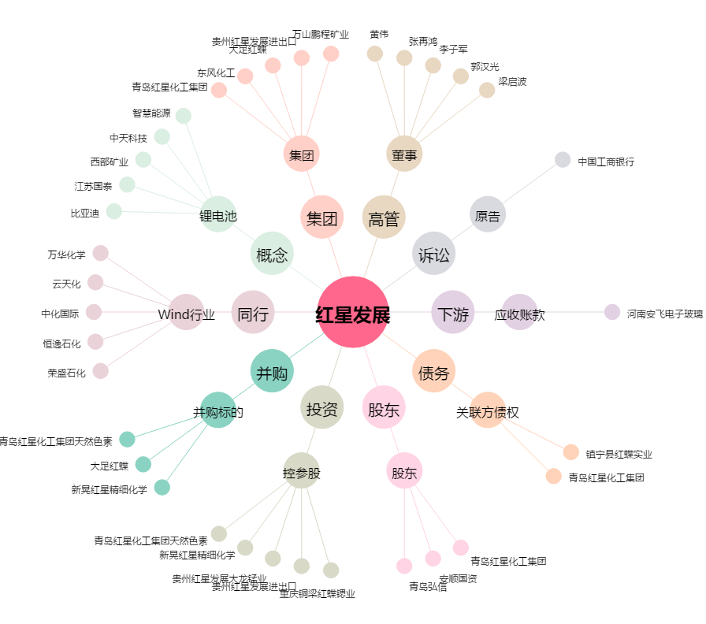
红星发展[600367.SH] - 关系概览图

